Sheet1
5월 대관 사용 시간 신청서
( 팀: / 대표: / 종목: / 사용인원: 명 )
2021년 |  |  |  |  |  |  |  |  |  | (단위 :원)
날짜 | 요일 | 장 소 |  | 시 간 |  | 대관사용료 |  | 부가시설 사용료(락카) |  | 비 고
 |  | 지상 | 지하
1 | 토 |  |  |  | ~
2 | 일 |  |  |  | ~
3 | 월 |  |  |  | ~
4 | 화 |  |  |  | ~
5 | 수 |  |  |  | ~
6 | 목 |  |  |  | ~
7 | 금 |  |  |  | ~
8 | 토 |  |  |  | ~
9 | 일 |  |  |  | ~
10 | 월 |  |  |  | ~
11 | 화 |  |  |  | ~
12 | 수 |  |  |  | ~
13 | 목 |  |  |  | ~
14 | 금 |  |  |  | ~
15 | 토 |  |  |  | ~
16 | 일 |  |  |  | ~
17 | 월 |  |  |  | ~
18 | 화 |  |  |  | ~
19 | 수 |  |  |  | ~
20 | 목 |  |  |  | ~
21 | 금 |  |  |  | ~
22 | 토 |  |  |  | ~
23 | 일 |  |  |  | ~
24 | 월 |  |  |  | ~
25 | 화 |  |  |  | ~
26 | 수 |  |  |  | ~
27 | 목 |  |  |  | ~
28 | 금 |  |  |  | ~
29 | 토 |  |  |  | ~
30 | 일 |  |  |  | ~
31 | 월 |  |  |  | ~
계 |  |  |  |  |  | 0.0 | 0 | 0.0 | 0
합 계 |  |  |  |  |  | 0

1.전용사용료
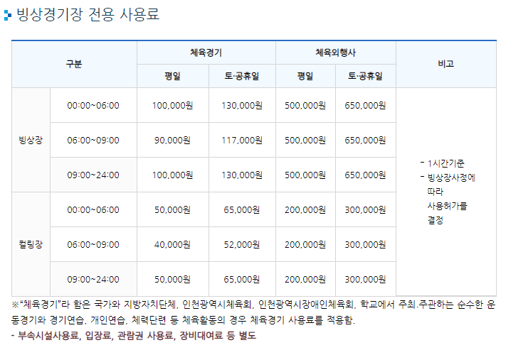

- 30분 단위 대관은 50% 적용하여 주세요

2.정빙시간
-지상 50분, 지하 10분 *주말: 지하링크 05분, 35분

